Foglio1
IMG | SKU | DESCRIZIONE | QTY | LIST UNIT | TOTAL LIST UNIT | SELL PRICE | TOTAL SELL PRICE
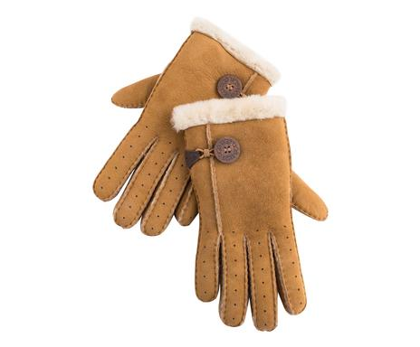 | ITP8UGG03-113 | Guanti Bailey Bomber castagna | 6 | 115.00 € | 690.00 € | 26.88 € | 161.28 €
 | ITP8UGG01-111 | GUANTI DONNA BOW SHORTY MARRONE TG. M | 1 | 195.00 € | 195.00 € | 37.00 € | 37.00 €
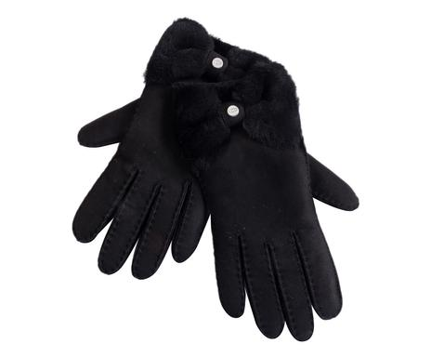 | ITP8UGG01-108 | Guanti donna Bow Shorty nero, M | 1 | 195.00 € | 195.00 € | 37.00 € | 37.00 €
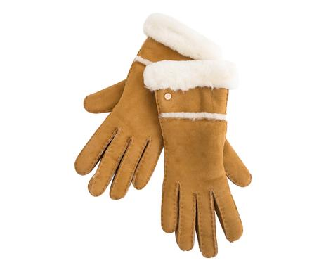 | ITP8UGG01-122 | Guanti donna Seamed marrone, L | 16 | 195.00 € | 3,120.00 € | 37.00 € | 592.00 €
 | ITP8UGG01-123 | Guanti donna Seamed marrone, M | 15 | 195.00 € | 2,925.00 € | 37.00 € | 555.00 €
 | ITP8UGG01-124 | Guanti donna Seamed marrone, S | 12 | 195.00 € | 2,340.00 € | 37.00 € | 444.00 €
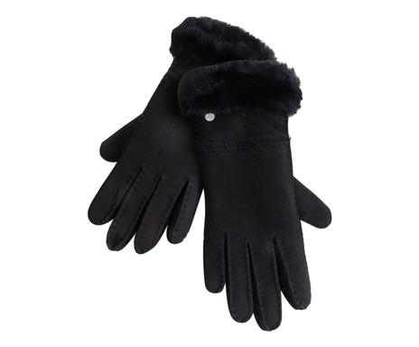 | ITP8UGG01-119 | Guanti donna Seamed nero, L | 6 | 195.00 € | 1,170.00 € | 37.00 € | 222.00 €
 | ITP8UGG01-120 | Guanti donna Seamed nero, M | 5 | 195.00 € | 975.00 € | 37.00 € | 185.00 €
 | ITP8UGG01-121 | Guanti donna Seamed nero, S | 6 | 195.00 € | 1,170.00 € | 37.00 € | 222.00 €
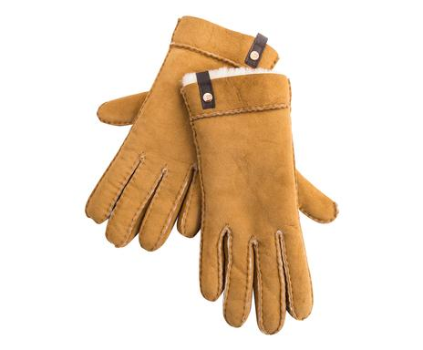 | ITP8UGG01-110 | GUANTI DONNA SHORTY MARRONE L | 1 | 195.00 € | 195.00 € | 37.00 € | 37.00 €
 | ITP8UGG01-104 | Guanti donna Tenney marrone, L | 18 | 175.00 € | 3,150.00 € | 33.00 € | 594.00 €
 | ITP8UGG01-105 | Guanti donna Tenney marrone, M | 12 | 175.00 € | 2,100.00 € | 33.00 € | 396.00 €
 | ITP8UGG01-106 | Guanti donna Tenney marrone, S | 4 | 175.00 € | 700.00 € | 33.00 € | 132.00 €
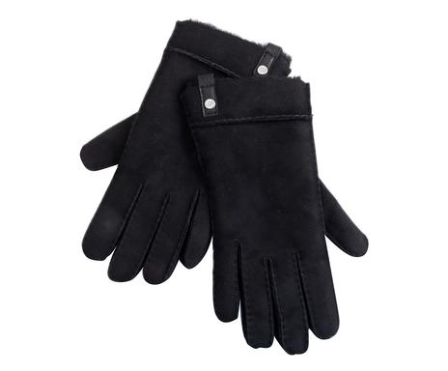 | ITP8UGG01-101 | Guanti donna Tenney nero, L | 11 | 175.00 € | 1,925.00 € | 33.00 € | 363.00 €
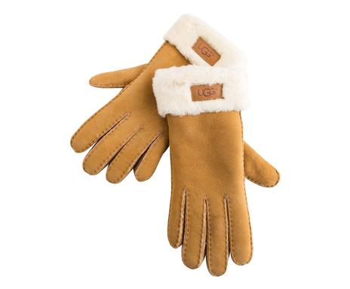 | ITP6UGG05-129 | GUANTI DONNA TG S | 1 | 150.00 € | 150.00 € | 7.00 € | 7.00 €
 | ITP8UGG01-116 | Guanti donna Turn marrone, L | 16 | 195.00 € | 3,120.00 € | 37.00 € | 592.00 €
 | ITP8UGG01-117 | Guanti donna Turn marrone, M | 2 | 195.00 € | 390.00 € | 37.00 € | 74.00 €
 | ITP8UGG01-118 | Guanti donna Turn marrone, S | 6 | 195.00 € | 1,170.00 € | 37.00 € | 222.00 €
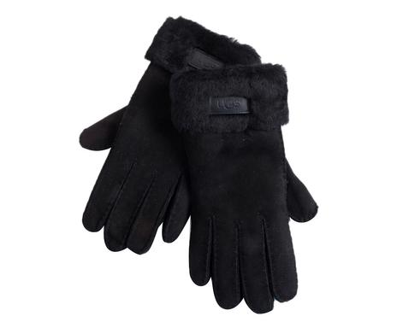 | ITP8UGG01-113 | Guanti donna Turn nero, L | 12 | 195.00 € | 2,340.00 € | 37.00 € | 444.00 €
 | ITP8UGG01-114 | Guanti donna Turn nero, M | 2 | 195.00 € | 390.00 € | 37.00 € | 74.00 €
 | ITP8UGG01-115 | Guanti donna Turn nero, S | 2 | 195.00 € | 390.00 € | 37.00 € | 74.00 €
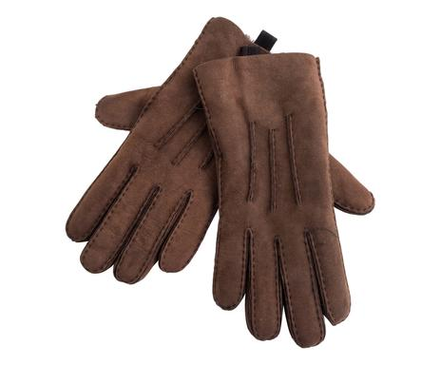 | ITP6UGG05-256 | GUANTI MEZZE DITAG S | 2 | 66.67 € | 133.33 € | 5.00 € | 10.00 €
 | ITP8UGG03-118 | GUANTI SEDEWALL CIOCCOLATO XL | 2 | 115.00 € | 230.00 € | 16.00 € | 32.00 €
 | ITP8UGG01-147 | Guanti uomo Sheepskin cioccolato, L | 12 | 200.00 € | 2,400.00 € | 38.00 € | 456.00 €
 | ITP8UGG01-148 | Guanti uomo Sheepskin cioccolato, M | 22 | 200.00 € | 4,400.00 € | 38.00 € | 836.00 €
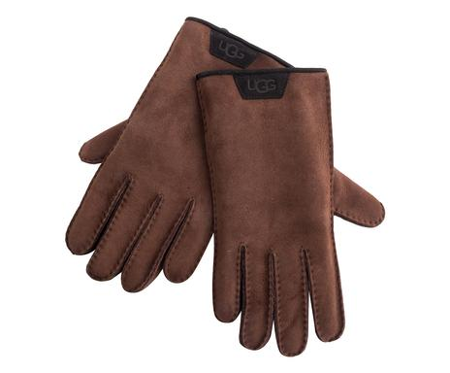 | ITP8UGG01-156 | Guanti uomo Sheepskin I cioccolato, L | 15 | 200.00 € | 3,000.00 € | 38.00 € | 570.00 €
 | ITP8UGG01-157 | Guanti uomo Sheepskin I cioccolato, M | 18 | 200.00 € | 3,600.00 € | 38.00 € | 684.00 €
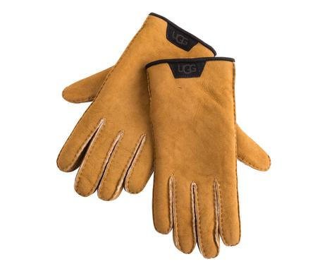 | ITP8UGG01-153 | Guanti uomo Sheepskin I marrone, L | 12 | 200.00 € | 2,400.00 € | 38.00 € | 456.00 €
 | ITP8UGG01-154 | Guanti uomo Sheepskin I marrone, M | 18 | 200.00 € | 3,600.00 € | 38.00 € | 684.00 €
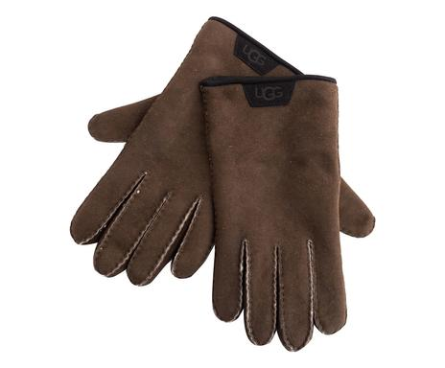 | ITP8UGG01-159 | Guanti uomo Sheepskin II marrone, L | 13 | 200.00 € | 2,600.00 € | 38.00 € | 494.00 €
 | ITP8UGG01-160 | Guanti uomo Sheepskin II marrone, M | 16 | 200.00 € | 3,200.00 € | 38.00 € | 608.00 €
 | ITP8UGG01-161 | Guanti uomo Sheepskin II marrone, XL | 2 | 200.00 € | 400.00 € | 38.00 € | 76.00 €
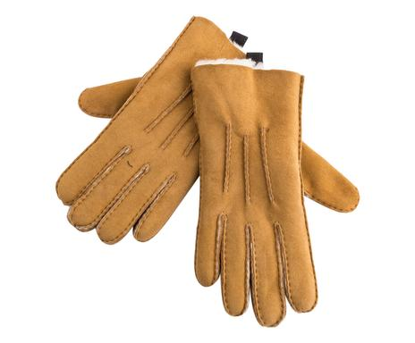 | ITP8UGG01-144 | Guanti uomo Sheepskin marrone, L | 12 | 200.00 € | 2,400.00 € | 38.00 € | 456.00 €
 | ITP8UGG01-145 | Guanti uomo Sheepskin marrone, M | 15 | 200.00 € | 3,000.00 € | 38.00 € | 570.00 €
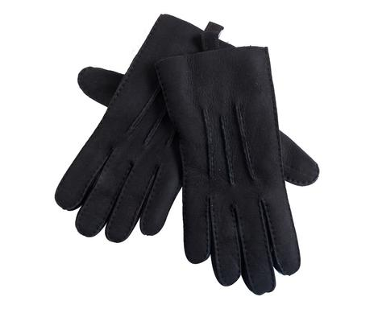 | ITP8UGG01-141 | Guanti uomo Sheepskin nero, L | 12 | 200.00 € | 2,400.00 € | 38.00 € | 456.00 €
 | ITP8UGG01-142 | Guanti uomo Sheepskin nero, M | 22 | 200.00 € | 4,400.00 € | 38.00 € | 836.00 €
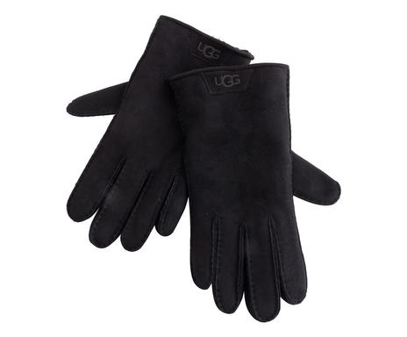 | ITP8UGG01-152 | GUANTI UOMO SHEEPSKIN TRIM NERO TG. XL | 1 | 200.00 € | 200.00 € | 38.00 € | 38.00 €
 | ITP8UGG01-150 | Guanti uomo Sheepskin Trim nero, L | 6 | 200.00 € | 1,200.00 € | 38.00 € | 228.00 €
 | ITP8UGG01-151 | Guanti uomo Sheepskin Trim nero, M | 13 | 200.00 € | 2,600.00 € | 38.00 € | 494.00 €
 | ITP6UGG05-161 | GUANTI UOMO TG M | 1 | 200.00 € | 200.00 € | 9.00 € | 9.00 €
 | ITP7UGG01-159 | MOFFOLE KIDS CURLY 2-4 ANNI | 3 | 83.33 € | 250.00 € | 10.00 € | 30.00 €
 | ITP7UGG01-173 | MOFFOLE KIDS CURLY CASTAGNA | 8 | 83.33 € | 666.67 € | 10.00 € | 80.00 €
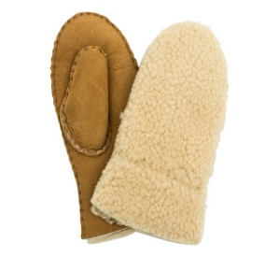 | ITP7UGG01-174 | MOFFOLE KIDS CURLY CASTAGNA 4-6 ANNI | 5 | 83.33 € | 416.67 € | 10.00 € | 50.00 €
 | ITP7UGG01-161 | MOFFOLE KIDS GRIGIO 2/4 ANNI | 2 | 83.33 € | 166.67 € | 10.00 € | 20.00 €
 |  |  | 387 |  | 72,663.33 € |  | 13,637.28 €

